상품제안서
페니체 무선충전트레이 국내생산 | 상품코드: F08926

 |  |  |  |  |  |  | 02-412-0044 | www.easy1.co.kr
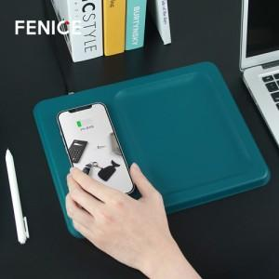

【상세/제작정보】 | *기본 불박사이즈 4*2cm / 기본크기 초과, 또는 인쇄 난이도가 높은 경우 추가비용 발생될 수 있습니다. *주문 제작 상품으로 납기까지 약 3~4주 정도 소요됩니다 .

【인쇄/포장옵션】 | 불박, 금박 / 포장불가능

【공급단가】 | 수량 | 100~ | 300~ | 500~ | 1,000~ | 3,000~
*VAT별도 | 단가 | 26,590원 | 25,610원 | 24,620원 | 23,640원 | 23,040원

【상품 URL】 | https://easy1.co.kr:443/src/goods_detail.php?gdno=8926

